API JSONPlaceholder
ID | Endpoint | Método | Descripción del caso | Datos de entrada | Resultado esperado | Resultado actual | Status Code esperado | Status Code actual | Status | Captura
TC-API-001 | /posts/9999 | GET | Obtener post con ID inexistente (prueba negativa) | ID: 9999 (no existe en la base de datos) | 404 Not Found con body vacío {} | 404 Not Found con body {} | 404 | 404 | ❌ FAIL — El recurso no existe, comportamiento esperado del error no documentado | 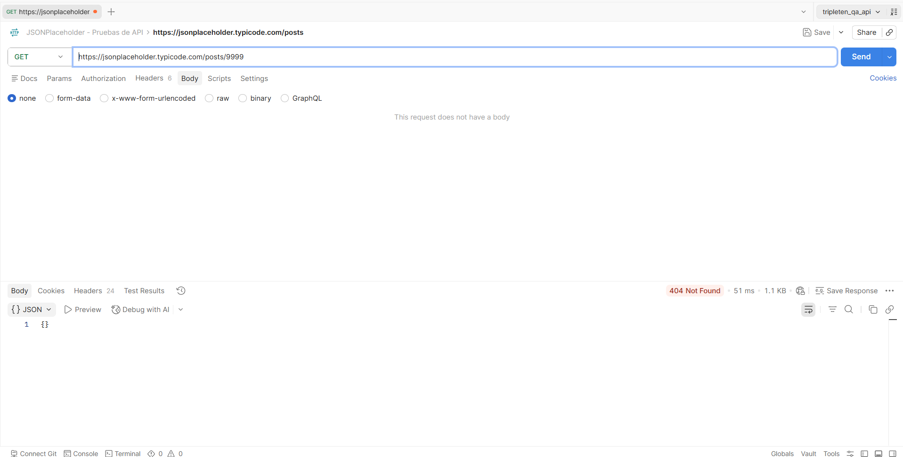
TC-API-002 | /posts | GET | Obtener todos los posts | N/A | 200 OK + array JSON | 200 OK | 200 OK | 200 OK | PASS- La solicitud fue exitosa como esperabamos | 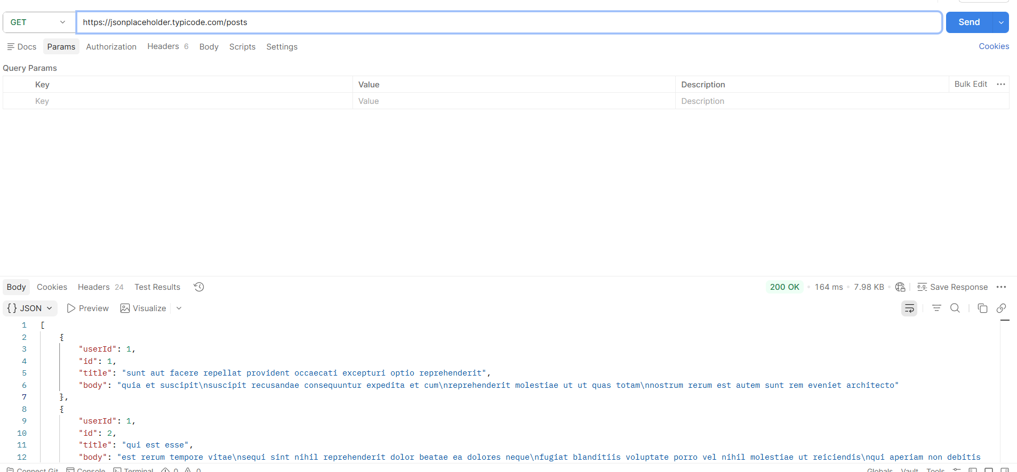
TC-API-003 | /posts | POST | Crear nuevo post | JSON con title, body, userId | 201 Created + objeto creado | 201 Created | 200 OK | 200 OK | PASS-La solicitud fue exitosa y se creó un objeto con éxito. | 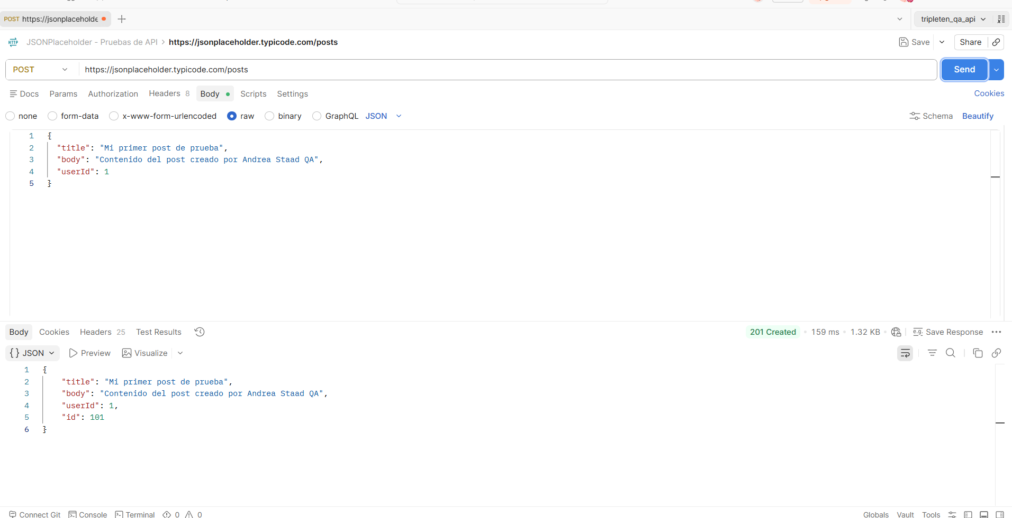
TC-API-004 | /comments?postId=1 | GET | Solo los comentarios del post 1 | N/A | 200 OK + mostrar comentarios | 200 OK + comentairos | 200 OK | 200 OK | PASS- La solcitud fue exitosa, mostro en formato JSON los comentarios del post 1 | 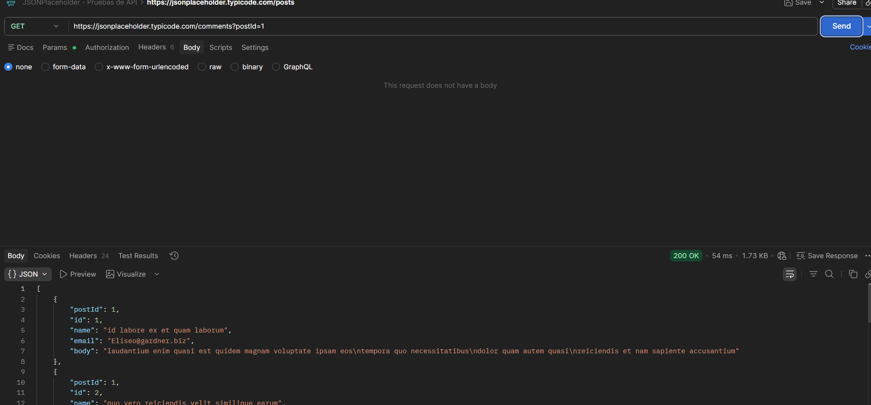
TC-API-005 | /todos/1 | GET | Dame la tarea con ID 1 | 1 | 200 OK + tarea del ID 1 | 200 OK + contenido de tarea | 200 OK | 200 OK | PASS- La solicitud fue exitosa , nos muestra la tarea en formato JSON. | 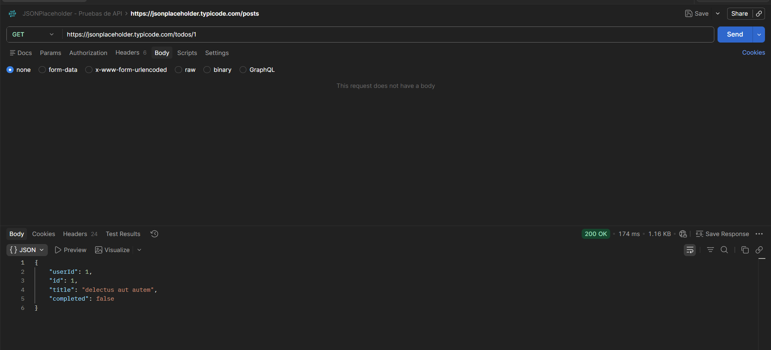
TC-API-006 | /posts/1 | DELETE | Elimminar un post | 1 | 200 OK , Eliminación exitosa | 200 OK, Eliminación exitosa | 200 OK | 200 OK | PASS- La solicitud fue exitosa, se elimminó la tarea con éxito. | 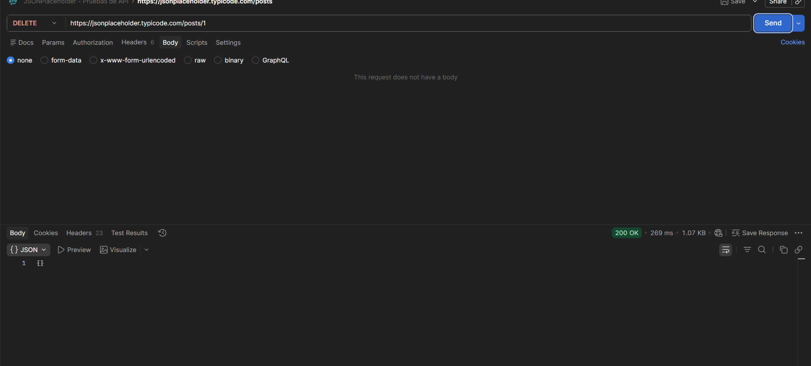
TC-API-007 | /posts/1 | PATCH | PATCH sin cuerpo debería de marcar un error | N/A | 400 BAD REQUEST | 200 OK | 400 BAD REQUEST | 200 OK | FAIL- La solicitud no debe de pasar exitosa sin un cuerpo JSON que esté dando la infromación que uqeremos modificar. | 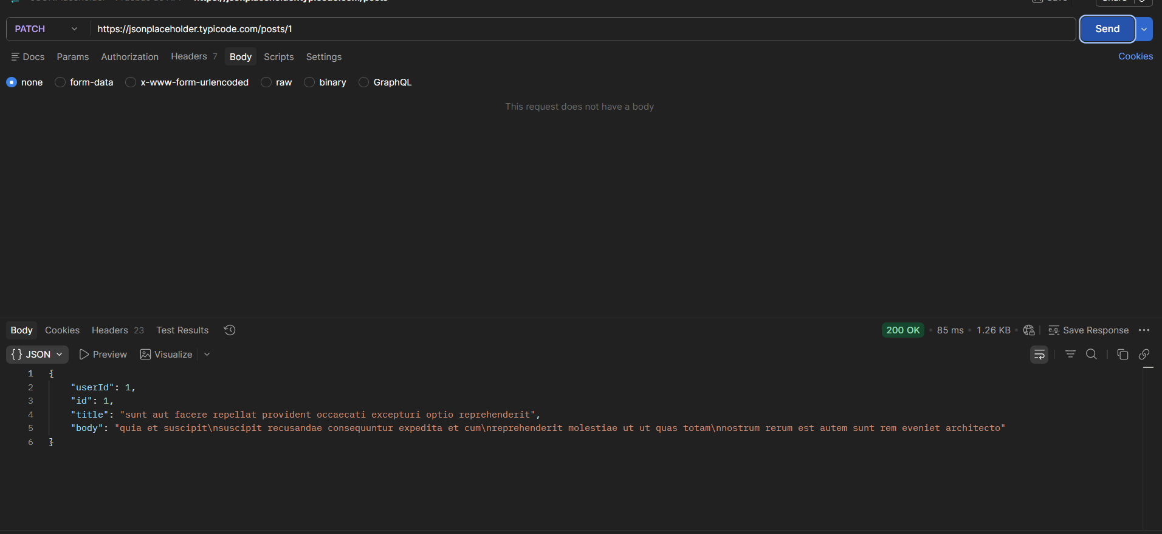
TC-API-008 | /posts/1 | PATCH | Parcialmente modificar una tarea | { "completed": true } | 200 OK + modificación visible en body JSON | 200 OK + modificación visible en body JSON | 200 OK | 200 OK | PASS- La solicitud pasó con éxito y se ven las modificaciones en el body JSON. | 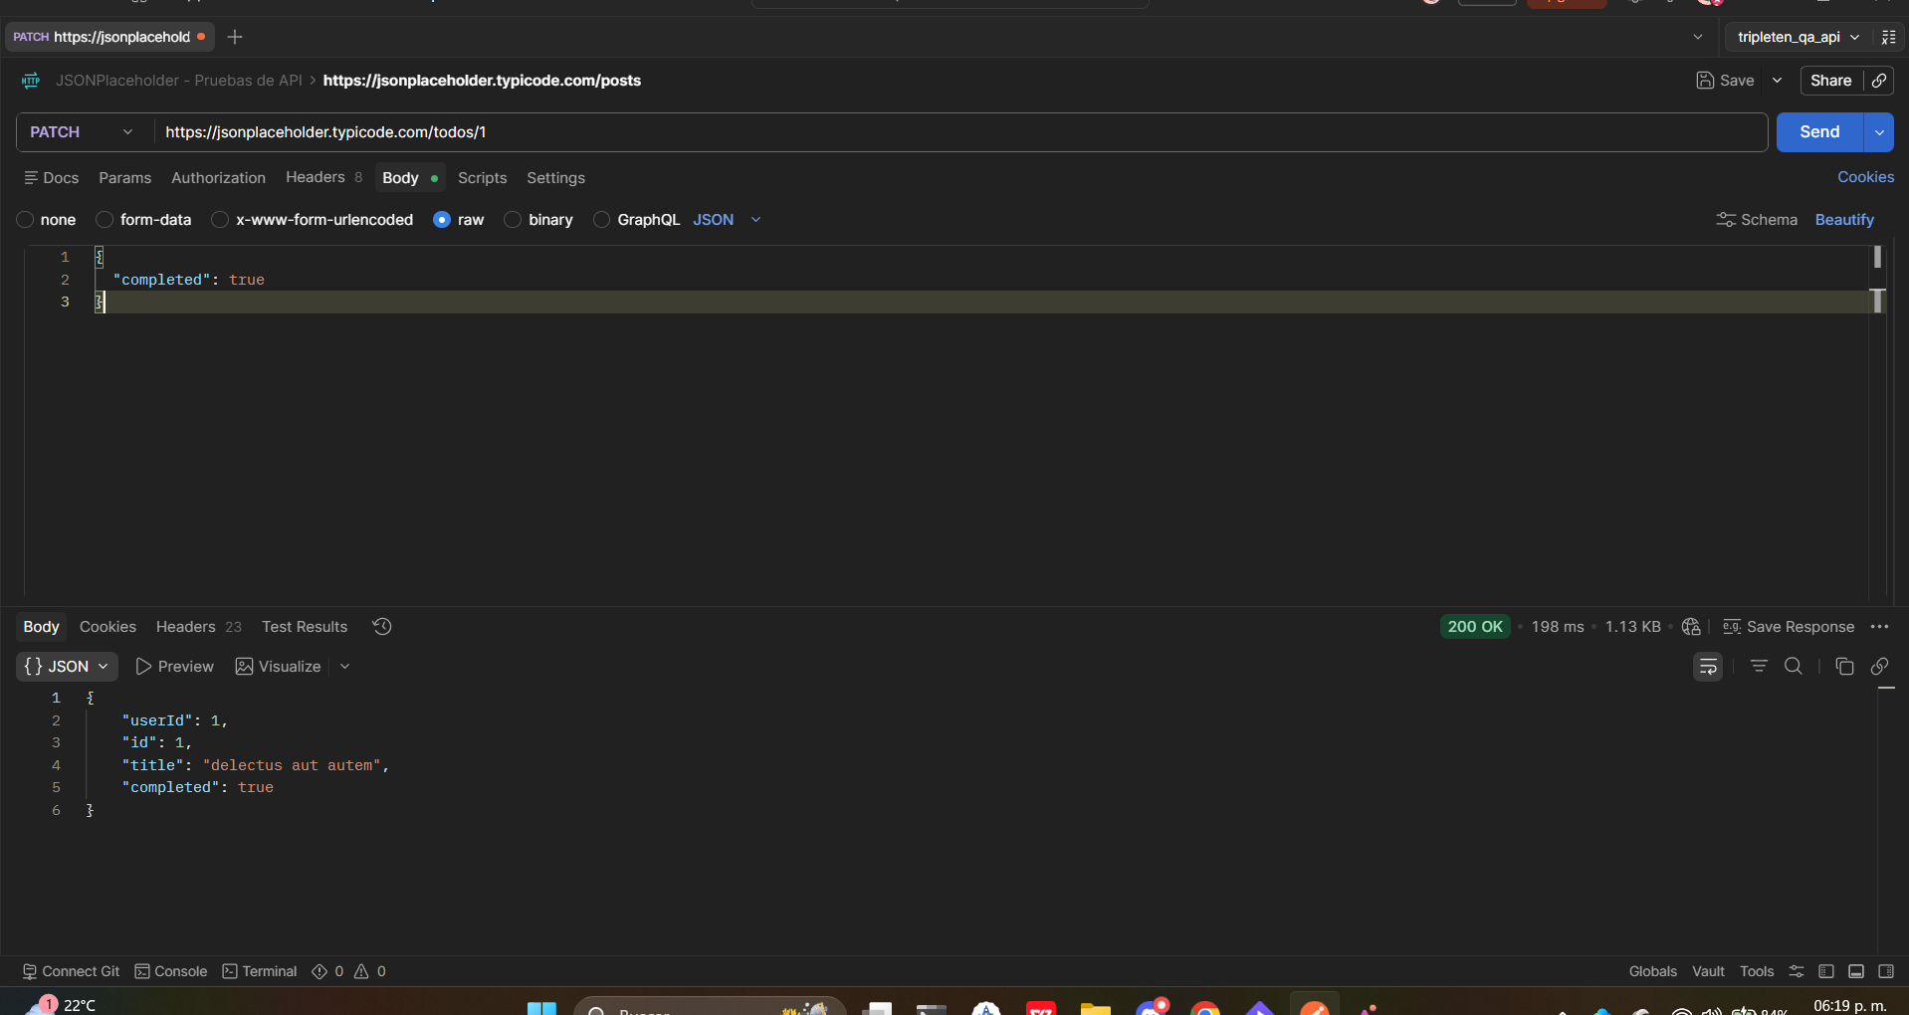
TC-API-009 | /posts/1 | PUT | PUT sin datos debería marcar error | N/A | 400 BAD REQUEST | 200 OK + BODY JSON | 400 BAD REQUEST | 200 OK | FAIL- La solicitued no debería de dar un código de éxtio si estamos mandando un solicitud PUT sin cuerpo. | 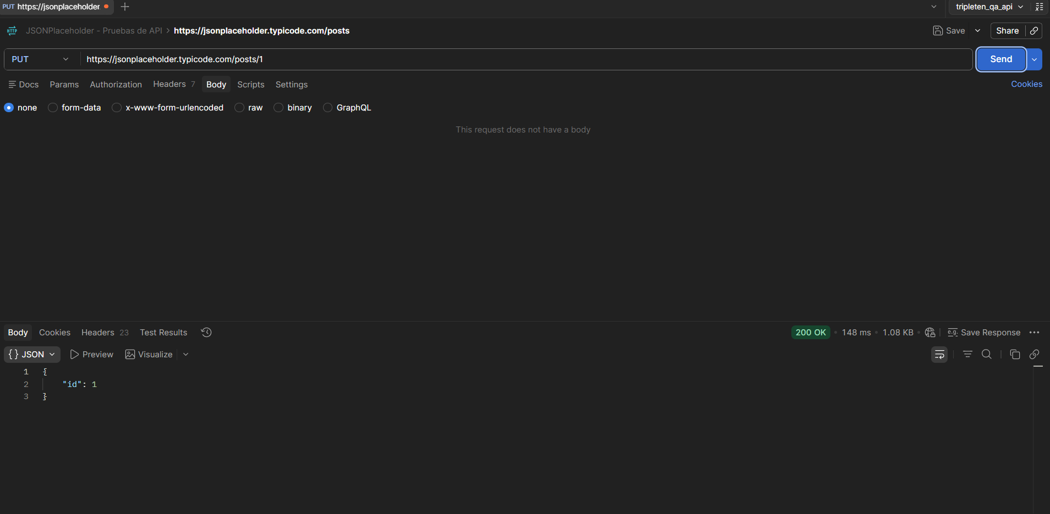
TC-API-010 | /posts/1 | PUT | PUT con datos en body | { "userId": 1, "id": 1, "title": "Tortillinas tia", "completed": true } | 200 OK + información actualizada en body | 200 OK + infromación actualizada en body | 200 OK | 200 OK | PASS- La solicitud fue exitosa con una actualización mostrada en el body de esta cambiando la información correctamente. | 